Sayfa2
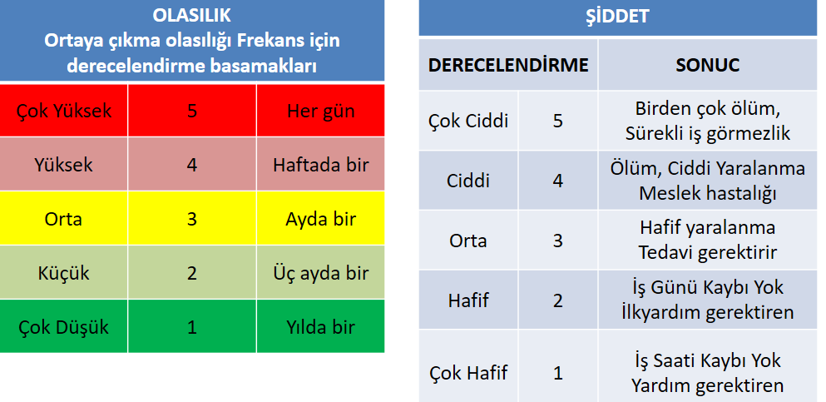
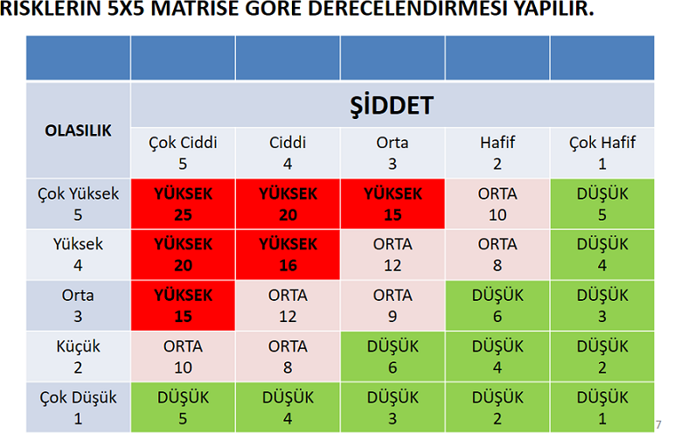
RİSK DEĞERLENDİRMESİ FORMU
Adı&Soyadı: |  |  |  |  |  |  |  | Okul/Kurum Adı:
Mesleki Eğitim Alanı/Bölümü:
 |  | TEHLİKE KAYNAKLARI VE KARŞILAŞILABİLECEK RİSKLERİN BELİRLENMESİ |  |  |  | RİSKLERİN DERECELENDİRİLMESİ |  |  |  | DÜZENLEYİCİ VE ÖNLEYİCİ FAALİYETLER |  |  | KONTROL TEDBİRLERİNİN TAMAMLANMASI
SIRA NO | KONTROL EDİLEN ALAN/BİRİM | TEHLİKE | TEHLİKE UNSURU | ETKİLENEN KİŞİLER | KARŞILAŞILABİLECEK RİSKLER | OLASILIK | ŞİDDET | RİSK PUANI O*Ş | RİSK SEVİYESİ | ÖNLEM | SORUMLULAR | TERMİN SÜRESİ | OLASILIK | ŞİDDET | YENİ RİSK PUANI | YENİ RİSK SEVİYESİ
1
2
3
4
5
6
7
8
9
10

Not: Her öğretmenimiz çalıştığı alan/bölüm ile ilgili en az 10 maddelik risk değerledirmesi yapar, forma işler ve sehitkamilisg@gmail.com mail adresine Konu başlığı alan/bölüm adını yazarak yollar.

